Forside
Samlet oversigt over arealinteresser og datasæt
Vers 2.1

Indholdsfortegnelsen herunder giver dig adgang til en oversigt over datasæt, som vil være gode at bruge til analyse af de enkelte arealinteresser.
I bruttolisten på næste fane findes alle arealinteresserne og de tilhørende datasæt.
Alle datasæt er listet i venstre kolonne af bruttolisten (kolonne B), og der er angivet forslag til forskellige analytiske tilgange til analyse af den pågældende arealinteresse i ovenover datasættene (i kolonne D-F).

Oversigten er skabt gennem dialog med kommuner og andre interessenter i projektet www.kl.dk/ASK
Der vil hele tiden komme nye data - og nye analysetilgange til - så hold øje med versionsnummeret

 | Landbrug |  |  | Biodiversitet |  |  | Byudvikling |  |  | Infrastruktur
 | Antal lag: | 17 |  | Antal lag | 32 |  | Antal lag | 3 |  | Antal lag | 8
 | Foreslåede analysetilgange: |  | 4 | Foreslåede analysetilgange: |  | 4 | Foreslåede analysetilgange: |  | 2 | Foreslåede analysetilgange: |  | 3

 | Skov |  |  | Grundvand |  |  | Søer og åer |  |  | Råstoffer
 | Antal lag: | 14 |  | Antal lag: | 11 |  | Antal lag | 12 |  | Antal lag | 1
 | Foreslåede analysetilgange: |  | 4 | Foreslåede analysetilgange: |  | 4 | Foreslåede analysetilgange: |  | 3 | Foreslåede analysetilgange: |  | 1

 | Lavbund |  |  | Rekreativ + turisme |  |  | Klimatilpasning |  |  | Kystvande
 | Antal lag | 18 |  | Antal lag: | 17 |  | Antal lag: | 8 |  | Antal lag: | 14
 | Foreslåede analysetilgange: |  | 3 | Foreslåede analysetilgange: |  | 4 | Foreslåede analysetilgange: |  | 4 | Foreslåede analysetilgange: |  | 2

 | Vådområder |  |  | Kulturmiljø |  |  | VE-anlæg |  |  | Liv på landet
 | Antal lag | 21 |  | Antal lag | 9 |  | Antal lag: | 8 |  | Antal lag: | 0
 | Foreslåede analysetilgange: |  | 4 | Foreslåede analysetilgange: |  | 2 | Foreslåede analysetilgange: |  | 2 | Foreslåede analysetilgange: |  | 0

Hvis du er interesseret i at læse mere om, hvordan de forskellige arealinteresser enten har god synergi eller udelukker hinanden, kan du kigge i rapporten Danmarks Arealer (Concito, 2023) - hvor nedenstående figur framgår af side 19
Danmarks_arealer_web.pdf

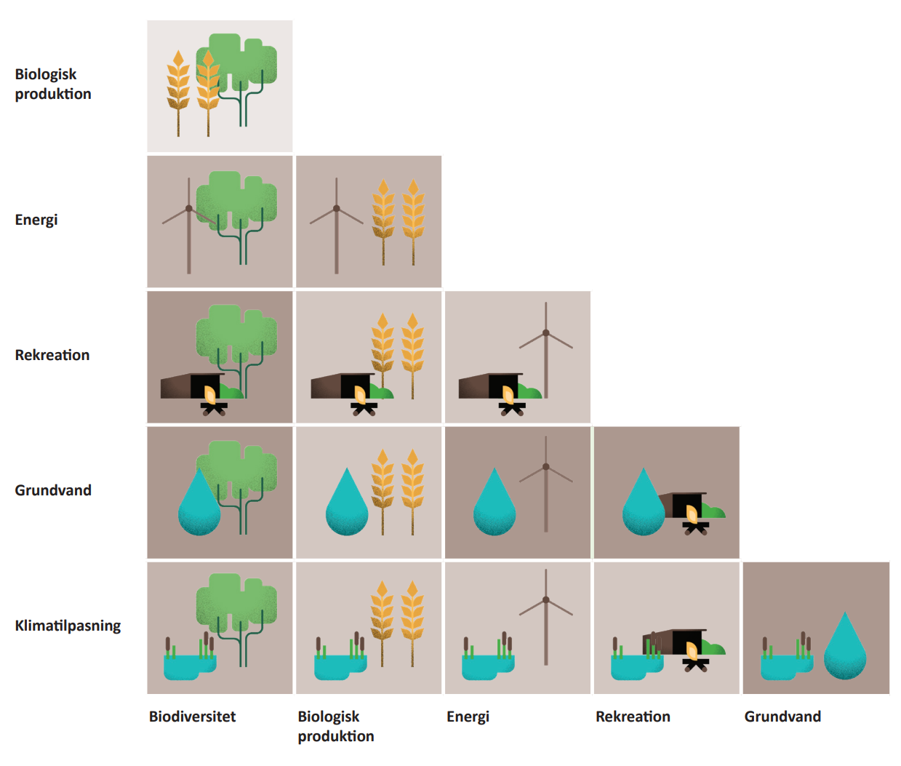

Figur 7. En lang række aktiviteter kan i større eller mindre grad ske på samme areal, andre kan ikke. Jo mørkere en farve, desto bedre er muligheden for at kombinere to aktiviteter. Kilde: CONCITO

Arealinteresser og datasæt
 | Arealinteresser og datasæt
 | Vers 1.0 - Sidst gennemgået 01-01-2026
 | Sammenfatning af arealinteresseskemaer udfyldt på baggrund af ASK workshops, webinar og cases

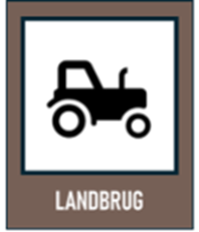 | Landbrug | Al landbrugsjord indgår i analysen | Vægt på særlig værdifuld landbrugsjord | Fokus på særlige landbrug | Fokus på den "dårlige" landbrugsjord | Kilde | Link | Anvendelse | Bemærkning
 | Markblokke | x | x | x | x | DMP | urn:dmp:ds:markblokke | Bruges til at udvælge arealer der er landbrugsjord. Arealer i omdrift kan udvælges | Der kan trækkes data om hvorvidt marken er i omdrift (via kode for mb-type OMD) Det giver mening at bruge 'mark' eller 'markblokke' - laget som grundsten i en gis analyse for at udtage omdriftjord
 | Marker | x | x | x | x | DMP | urn:dmp:ds:marker-2024 | Kan udvælge højværdiafgrøder ud fra markers afgrødekode (der ligger flere data bag login ((LBST selvbetjening)) | Der kan trækkes data om hvor vidt marken er i omdrift (via afgrødekoden) Det giver mening at bruge 'mark' eller 'markblokke' - laget som grundsten i en gis analyse for at udtage omdriftjord
 | Jordartskortet |  | x |  |  | DMP | urn:dmp:ds:jordartskort-1-200-000 | Kortet viser en landsdækkende klassificering og udbredelse af jordarter, kan bruges til eks. at kortlægge "god" og "dårlig" landbrugsjord | Kortet kan ikke anbefales brugt i sagsbehandling eller til andre formål hvor større præcision er påkrævet.
 | Særlig værdifuld landbrugsjord |  | x |  |  | DMP | urn:dmp:ds:saerligt-vaerdifuldt-landbrugsomraade-vedtaget |  | Analyse kan også købes via landbrugsrådgivere.
 | AU tørvekort |  | x |  |  | Anden | https://agro-open-geodata-gis-au.hub.arcgis.com/datasets/c75bed2ec2c241a0998d34f8e6ac1c7b/about | udstillet som WFS eller lign. nogen steder, men det kan downloades i tif-format (i flere forskellige udgaver alt efter jorddybde: 30, 60, 100 og 200 cm) | Kortet kaldes nogle steder for ’JB-kortet’ og andre steder ’JB2024’. Læs mere her: Revidering_jordbundstypekort_1705_2024.pdf
 | Dyrkningsvaerdier_ Kvadratnet100m |  | x |  |  | Anden | https://erda.ku.dk/archives/2fa7d076ef686b4e74a3474d865478a8/published-archive.html | Institut for Fødevare- og Ressourceøkonomi har som led i sin aftale med Ministeriet om Fødevarer, Landbrug og Fiskeri om forskningsbaseret myndighedsbetjening kortlagt dyrkningsværdierne for den danske landbrugsjord for Landbrugsstyrelsen. Datasættet, som deles her, består af selve kortlægningen samt de baggrundsdata fra Landbrugsstyrelsen, som ligger til grund for kortlægningen. | Læs mere: https://curis.ku.dk/ws/portalfiles/portal/328902547/IFRO_Udredning_2022_27.pdf
 | RUCs Helhedsløsning for arealplanlægning |  | x |  | x | Anden | https://experience.arcgis.com/experience/b8f3547fec04454bbe345773fb501588/ | Tager udgangspunkt i jordbundsforhold, så det kan bruges til at sige noget om "ideelle anvendelser" | Ikke landsdækkende. Der kan ikke hentes WFS forbindelse til denne data
 | Økologisk drift |  |  | x |  | DMP | urn:dmp:ds:tilsagn-oekologisk-arealtilskud-2015-2020 | Marker omfattet af et 5 årigt økologisk tilsagn
 | Ejerforhold |  |  | x |  | Anden | https://gst.dk/ansvarsomraader/matrikel-og-ejendomsregistrering/ejerfortegnelsen | Ejerforhold kan være relevante for at vurde mulighed/villighed til omlægning | Evt. OIS eller LOIS (eller lignende)
 | Husdyrdata |  |  | x |  | Anden | CHR - Det Centrale Husdyrbrugsregister |  | Vurderes ikke som offentligt tilgængeligt
 | Genopdyrkningsret |  |  | x |  | Anden | Hent GeoFA - geodanmark | Ligger loklat hos kommunerne | Er muligt at registrere i GeoFA fra 2025
 | Målrettet kvælstofregulering |  |  |  | x | DMP | urn:dmp:ds:indsatsbehov-i-maalrettet-kvaelstofregulering-2025 | Kortet viser det vejledende behov for efterafgrøder i pct. af efterafgrødegrundlaget i et kystvandopland i 2025.
 | Retentionskort |  |  |  | x | DMP | urn:dmp:ds:kvaelstofretention-version-2025 | Retentionskortet viser graden af kvælstof som tilbageholdes/omdannes i jorden (og dermed ikke udvaskes)
 | Dyrkningsværdi potentiale, TRANSFORM |  |  |  | x | DMP | urn:dmp:ds:dyrkningsvaerdi-potentiale-transform | Datalaget "Dyrkningsværdi potentiale, TRANSFORM" viser de arealer, hvor der kan forventes de laveste omkostninger ved udtagning af landbrugsdrift. | Data kan downloades som GeoPackage (.gpkg) via Arealdata: https://arealdata.miljoeportal.dk/datasets/urn:dmp:ds:dyrkningsvaerdi-potentiale-transform
 | Markudledningskort 2025 |  |  |  | x | DMP | urn:dmp:ds:markudledningskort-2025 | Markudledningskortet viser, hvordan kvælstofudledningen til kyst fra dyrkede marker varierer som følge af naturgivne forskelle, dvs. som følge af jordtype, netto-nedbør og kvælstofretention. | Læs evt. mere om markudledningskortet her: https://www.landbrugsinfo.dk/public/3/e/0/natur_vandmiljo_markudledningskort_kvalstofudledning
 | Kvælstof potentiale, TRANSFORM |  |  |  | X | DMP | urn:dmp:ds:kvaelstof-potentiale-transform | Datalaget "Kvælstof potentiale, TRANSFORM" viser de arealer, hvor der er størst potentiale i at udtage nuværende landbrugsarealer for at reducere belastningen af kystvandområderne med kvælstof. | Data kan downloades som GeoPackage (.gpkg) via Arealdata: https://arealdata.miljoeportal.dk/datasets/urn:dmp:ds:kvaelstof-potentiale-transform
 | Terrænhældning over 6 gr. |  |  |  | x | DMP | urn:dmp:ds:terraenhaeldning-over-6-gr | Terrænhældning kan bruges til at udpege landbrugsjord der er vanskelig at dyrke
 |  |  |  |  |  |  |  |  | Fra Tune i Assens: data vedrørende ammoniak udledt i luften skulle være særligt vigtig for hvilke naturtyper, der vil kunne opstå. Luftbåren ammoniak udledes fra store dyrehold og vil betyde at især naturtyper som tilhører næringsfattige jorde vil have dårlige betingelser. Jeg har bestilt adgang til et fagsystem og så vil jeg se om jeg kan høste de her to kumulationslag (punkter og radius, hedder de).

 | Skov | Nærhed til eksisterende skov | Bynær skov | Ønsket skov | Produktionsskov | Kilde | Link | Anvendelse | Bemærkning
 | GeoDanmark skovtema | x |  |  | x | DMP | urn:dmp:ds:skove-geodanmark, | Skovtemaet viser afggrænsning af skove (af forskellig art) | Der kan forkomme forskel i de kortlagte skove mellem hhv. De digetale skovkort og GeoDanmark skove
 | Digitalt Skovkort 2022 | x |  |  | x | DMP | urn:dmp:ds:digitalt-skovkort-2022 | Digitalt Skovkort – Arealkort er en oversigt over alle danske skove der kan observeres fra rummet | Der kan forkomme forskel i de kortlagte skove mellem hhv. De digetale skovkort og GeoDanmark skove
 | Naturstyrelsens arealer | x |  |  |  | DMP | urn:dmp:ds:naturstyrelsens-arealoversigt | Naturstryelsens arealanvendelse på egne arealer- for at katagoriseres i avendelse pr. litra brug: 'saba_litra_evw', hvis laget hentes som WFS fra MiljøGIS | Kan også hentes som WFS på MiljøGIS (rul helt ned i bunden af siden)
 | Urørt skov - tilsagn | x |  |  |  | DMP | urn:dmp:dsgroup:uroert-skov-samlet | Samlet urørt skov tilsang for 2017-2022 | Lag skal hentes igennem WFS enkelvis
 | Fredskov | x |  |  |  | DMP | urn:dmp:ds:fredskov-sdfe
 | Privat skovrejsning |  |  | x |  | DMP | urn:dmp:ds:privat-skovrejsning-ansoegt-samlet
 | Gammel skovjordbund | x |  |  |  | DMP | urn:dmp:ds:gammel-skovjordbund
 | HNV skov | x |  |  |  | DMP | urn:dmp:ds:hnv-skov
 | HNV skovarter | x |  |  |  | DMP | urn:dmp:ds:hnv-skov-arter
 | HNV skov proxy | x |  |  |  | DMP | urn:dmp:ds:hnv-skov-proxy
 | Skovnaturtyper | x |  |  |  | DMP | urn:dmp:ds:skovnaturtyper-2016-2019
 | Zonekort |  | x |  | x | DMP | urn:dmp:ds:planlaegning-zonekort
 | KP skovrejsning |  |  | x |  | DMP | urn:dmp:ds:skovrejsningsomraader-vedtaget |  | Kvaliteten (især ajourføringsfrekvensen) af data fra kommuneplanen vil variere fra kommune til kommune
 | Udtagningsprojekter samlet | x |  |  |  | DMP | urn:dmp:dsgroup:udtagningsprojekter-samlet |  | datasamling består af udtagningsprojekter fra forskellige tilskudsordninger søgt fra 2009 og frem. Den inkluderer projekter fra de kollektive virkemidler (minivådområder, kvælstofvådområder, lavbundsprojekter og privat skovrejsning)

 | Lavbund | Lavbund på de kulstofrige jorde | Udvid eksisterende lavbundsområder | Supplerende analyser til placering af lavbund |  | Kilde | Link | Anvendelse | Bemærkning
 | Kulstof2022 | x |  |  |  | DMP | urn:dmp:ds:kulstof-2022-lavbundskort | Kulstof22 viser områder hvor der er mindst 6% kulstof i jordbunden | Langt de fleste bruger kulstof2022-kortet til grundanalyse
...
 | Kystvande | Beskyttelse af eksisterende kystvande | VP3 - indsatser |  |  | Kilde
 | VP3 - Indsats. CAP-lavbund. Kollektiv indsats. Kystvande |  | x |  |  | DMP
 | VP3 - Indsats. Ekstensivering. Kystvande |  | x |  |  | DMP
 | VP3 - Indsats. Klima-lavbund. Kystvande |  | x |  |  | DMP
 | VP3 - Indsats. Minivådområder. Kollektiv indsats. Kystvande |  | x |  |  | DMP
 | VP3 - Indsats. Regulering i 2027 og mulig supplerende kollektiv indsats. Kystvande |  | x |  |  | DMP
 | VP3 - Indsats. Skovrejsning. Kollektiv indsats. Kystvande |  | x |  |  | DMP
 | VP3 - Indsats. Skovrejsning. Kystvande |  | x |  |  | DMP
 | VP3 - Indsats. Vådområder. Kollektiv indsats. Kystvande |  | x |  |  | DMP

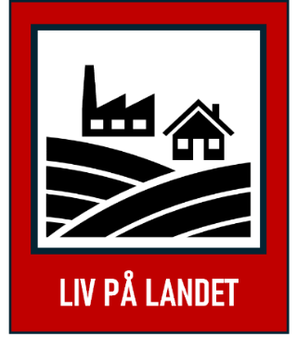 | Liv på landet |  |  |  |  | Kilde

